Sheet
环境 | 版本 | 设备型号 | 详细信息 | 详细信息
@Ruijie-m9DCA | 国内其他版本 | HUAWEI P60 | 样本数量 | 1
 |  |  | 上行参考值 | 0
 |  |  | 上行平均值 | 93.72
 |  |  | 上行标准差 | 0
 |  |  | 上行波动范围 | 0
 |  |  | 上行相对平均值偏差分布图 | 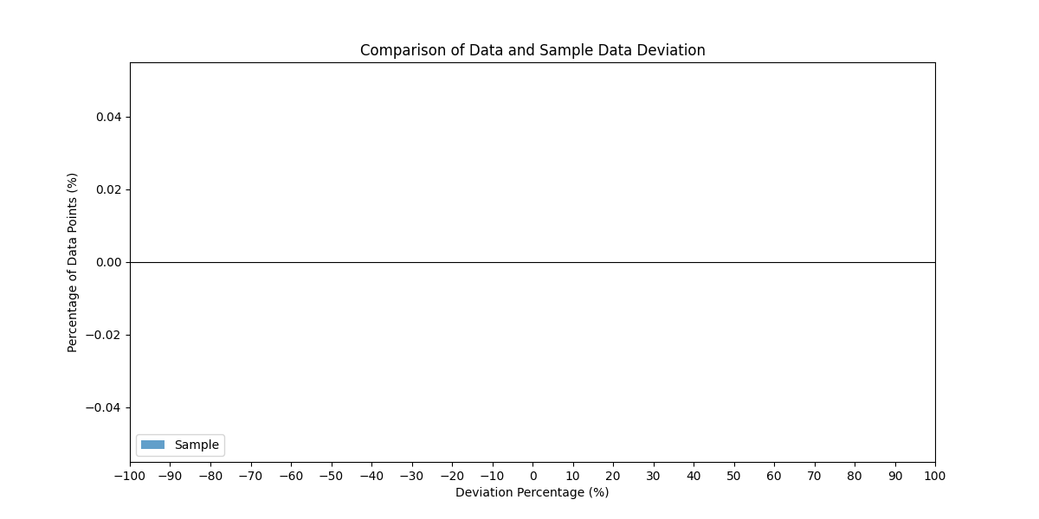
 |  |  | 下行参考值 | 0
 |  |  | 下行平均值 | 73.85
 |  |  | 下行标准差 | 0
 |  |  | 下行波动范围 | 0
 |  |  | 下行相对平均值偏差分布图
@海外nbr环境 | 国内其他版本 | HUAWEI P60 | 样本数量 | 4
 |  |  | 上行参考值 | 0
 |  |  | 上行平均值 | 73.8725
 |  |  | 上行标准差 | 13.695440543
 |  |  | 上行波动范围 | 26.65
 |  |  | 上行相对平均值偏差分布图
 |  |  | 下行参考值 | 0
 |  |  | 下行平均值 | 67.5225
 |  |  | 下行标准差 | 3.1885145444
 |  |  | 下行波动范围 | 7.37
 |  |  | 下行相对平均值偏差分布图
@海外nbr环境 | 国内市场版本 | 荣耀 30 5G 全网通版 | 样本数量 | 23
 |  |  | 上行参考值 | 0
 |  |  | 上行平均值 | 59.828695652
 |  |  | 上行标准差 | 8.7008465128
 |  |  | 上行波动范围 | 34.63
 |  |  | 上行相对平均值偏差分布图
 |  |  | 下行参考值 | 0
 |  |  | 下行平均值 | 63.123043478
 |  |  | 下行标准差 | 11.289086216
 |  |  | 下行波动范围 | 38.58
 |  |  | 下行相对平均值偏差分布图
新地推 | 国内其他版本 | HUAWEI P60 | 样本数量 | 2
 |  |  | 上行参考值 | 119.98
 |  |  | 上行平均值 | 77.225
 |  |  | 上行标准差 | 1.2232947315
 |  |  | 上行波动范围 | 1.73
 |  |  | 上行相对参考值偏差分布图 | 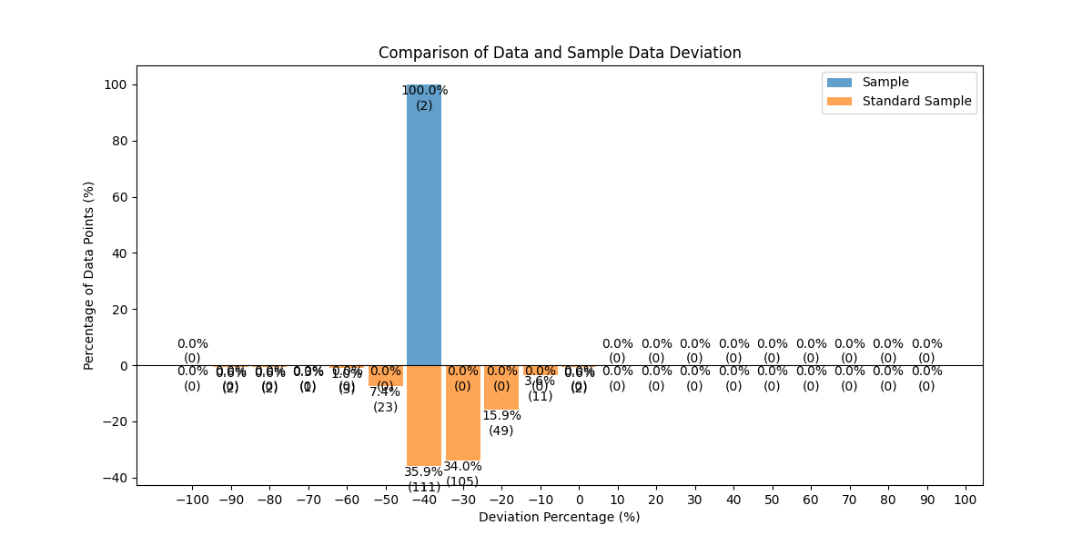
 |  |  | 下行参考值 | 287.09
 |  |  | 下行平均值 | 221.635
 |  |  | 下行标准差 | 10.585388514
 |  |  | 下行波动范围 | 14.97
 |  |  | 下行相对参考值偏差分布图 | 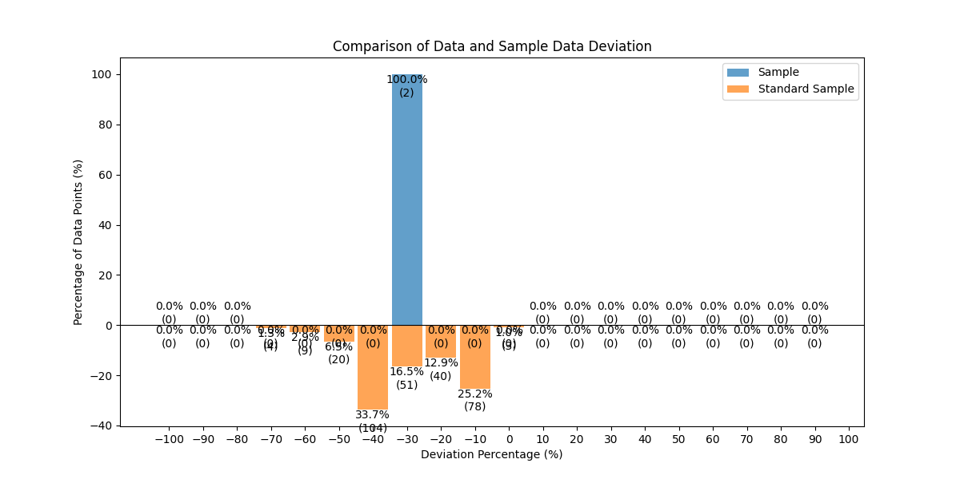
新地推 | 国内市场版本 | HUAWEI P60 | 样本数量 | 9
 |  |  | 上行参考值 | 119.98
 |  |  | 上行平均值 | 74.048888889
 |  |  | 上行标准差 | 4.4832115845
 |  |  | 上行波动范围 | 11.01
 |  |  | 上行相对参考值偏差分布图 | 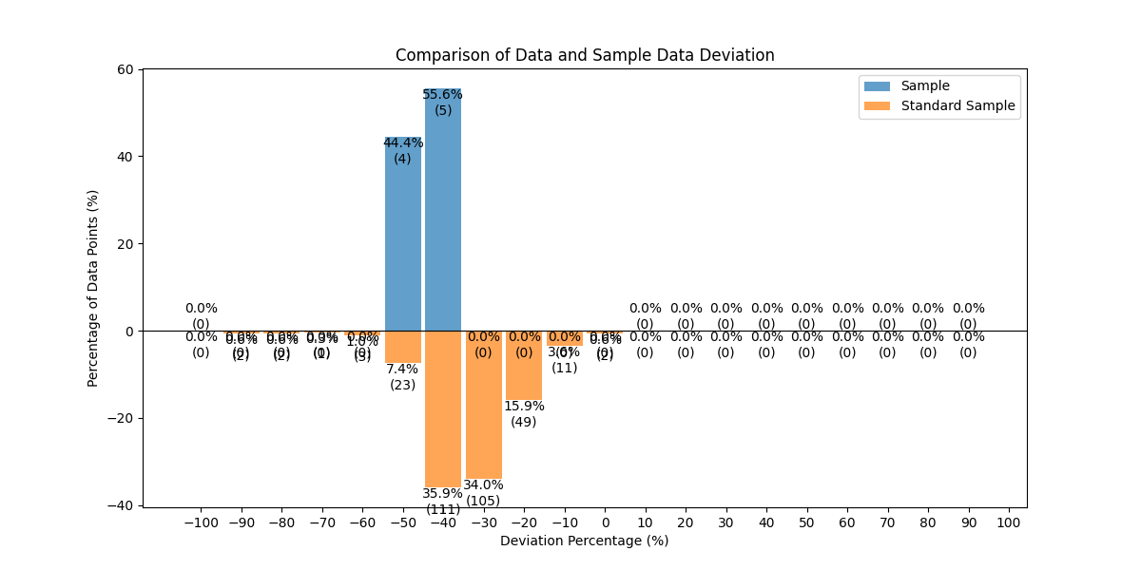
 |  |  | 下行参考值 | 287.09
 |  |  | 下行平均值 | 222.33777778
 |  |  | 下行标准差 | 16.787579321
 |  |  | 下行波动范围 | 54.15
 |  |  | 下行相对参考值偏差分布图 | 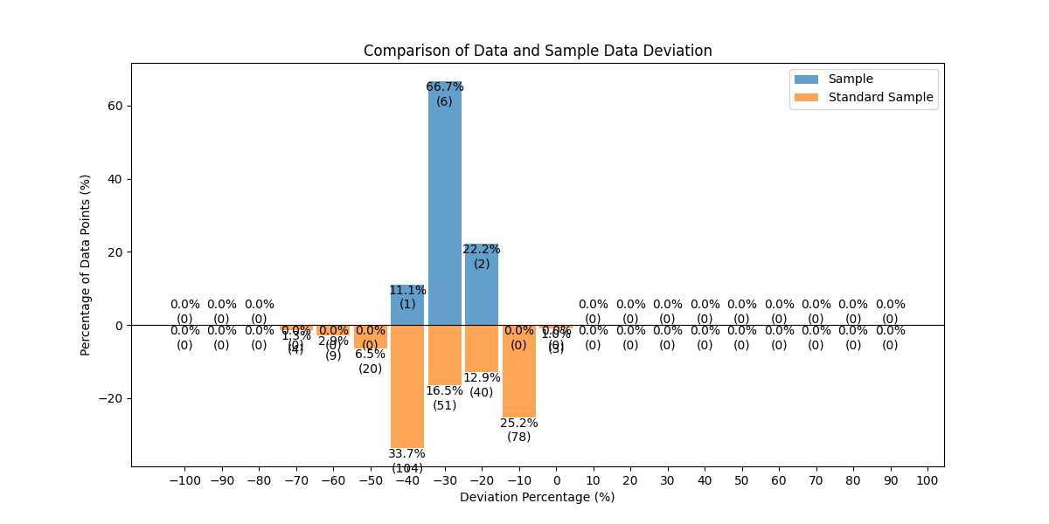
新地推 | 国内市场版本 | 荣耀 30 5G 全网通版 | 样本数量 | 5
 |  |  | 上行参考值 | 119.98
 |  |  | 上行平均值 | 62.172
 |  |  | 上行标准差 | 5.059418939
 |  |  | 上行波动范围 | 12.31
 |  |  | 上行相对参考值偏差分布图 | 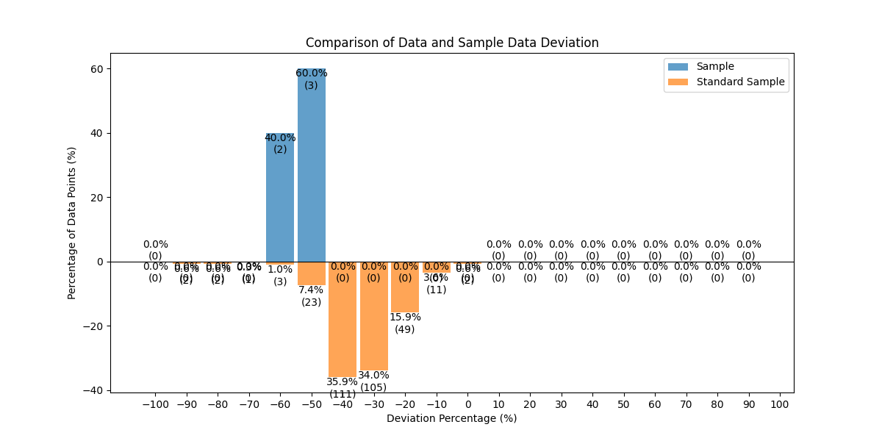
 |  |  | 下行参考值 | 287.09
 |  |  | 下行平均值 | 118.194
 |  |  | 下行标准差 | 8.8746171748
 |  |  | 下行波动范围 | 22.67
 |  |  | 下行相对参考值偏差分布图 | 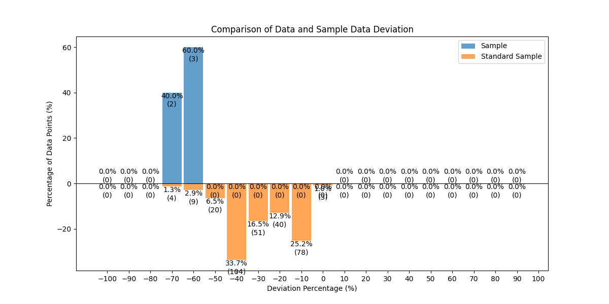
新地推 | 国内市场版本 | HUAWEI Mate 60 Pro | 样本数量 | 13
 |  |  | 上行参考值 | 119.98
 |  |  | 上行平均值 | 64.263076923
 |  |  | 上行标准差 | 6.293691795
 |  |  | 上行波动范围 | 25.78
 |  |  | 上行相对参考值偏差分布图 | 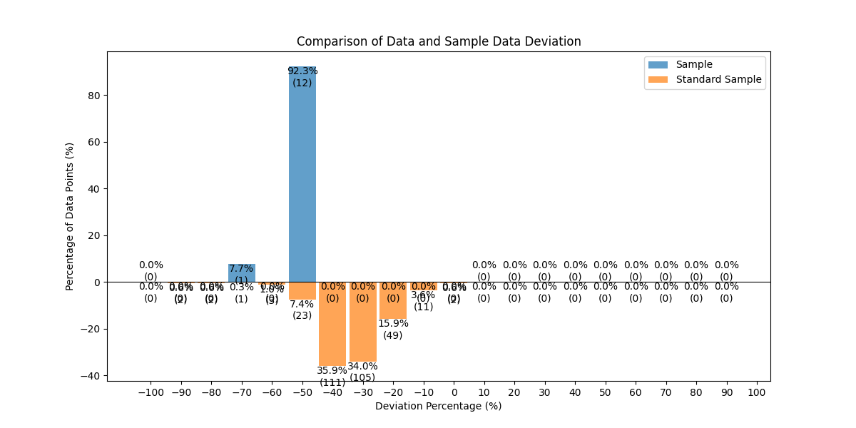
 |  |  | 下行参考值 | 287.09
 |  |  | 下行平均值 | 128.08923077
 |  |  | 下行标准差 | 15.085062955
 |  |  | 下行波动范围 | 49.06
 |  |  | 下行相对参考值偏差分布图 | 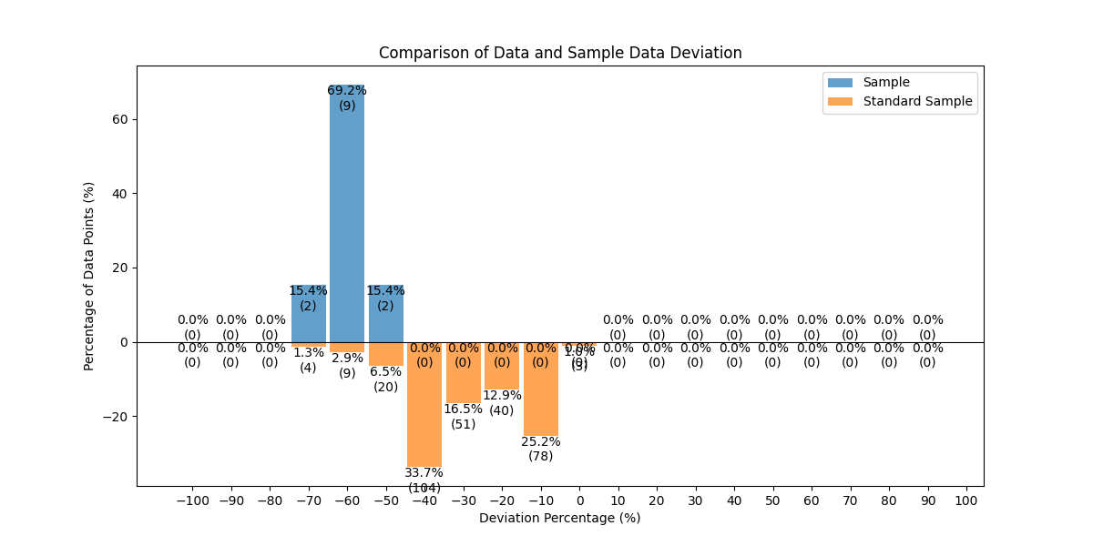
新地推 | enet-8.1.7_2407110939 | HUAWEI P60 | 样本数量 | 95
 |  |  | 上行参考值 | 119.98
 |  |  | 上行平均值 | 75.746
 |  |  | 上行标准差 | 6.4141269285
 |  |  | 上行波动范围 | 46.28
 |  |  | 上行相对参考值偏差分布图 | 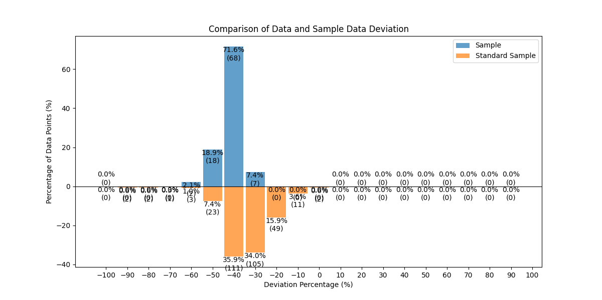
 |  |  | 下行参考值 | 287.09
 |  |  | 下行平均值 | 201.26715789
 |  |  | 下行标准差 | 21.934453452
 |  |  | 下行波动范围 | 128.54
 |  |  | 下行相对参考值偏差分布图 | 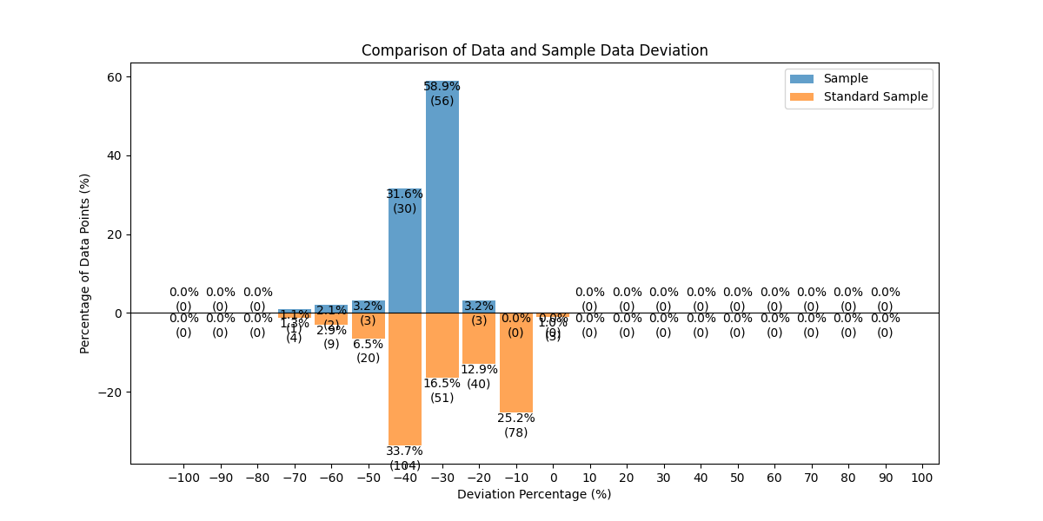
新地推 | enet-8.1.7_2407110939 | HUAWEI Mate 60 Pro | 样本数量 | 14
 |  |  | 上行参考值 | 119.98
 |  |  | 上行平均值 | 62.811428571
 |  |  | 上行标准差 | 8.2056030174
 |  |  | 上行波动范围 | 23.68
 |  |  | 上行相对参考值偏差分布图 | 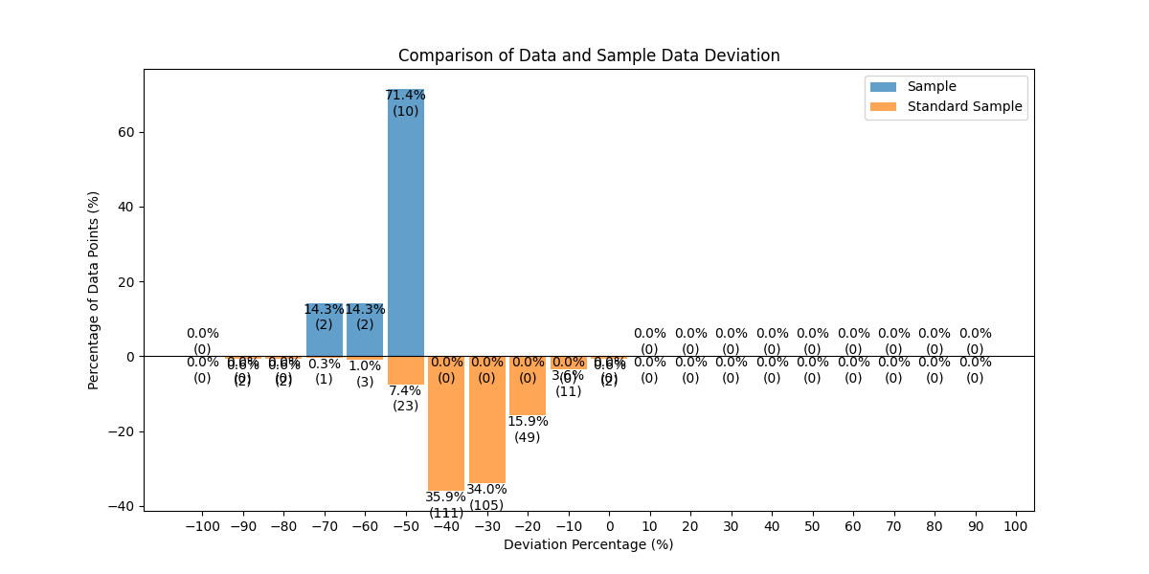
 |  |  | 下行参考值 | 287.09
 |  |  | 下行平均值 | 163.47857143
 |  |  | 下行标准差 | 51.401037232
 |  |  | 下行波动范围 | 156.32
 |  |  | 下行相对参考值偏差分布图 | 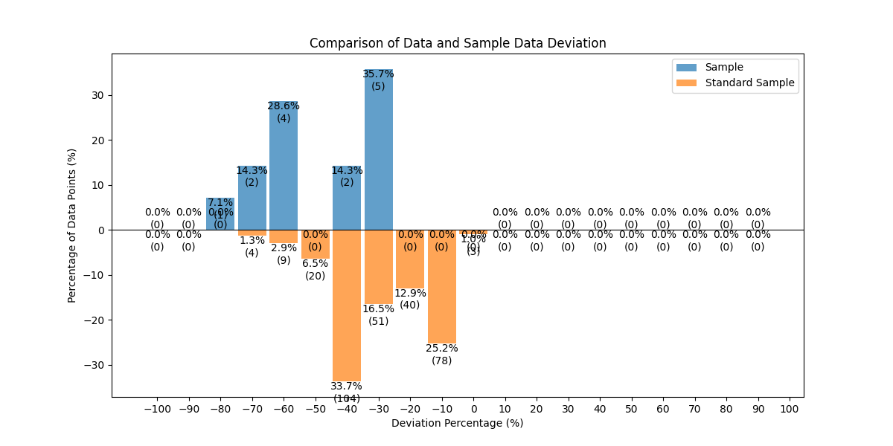
新地推 | enet-8.1.6 | HUAWEI Mate 60 Pro | 样本数量 | 50
 |  |  | 上行参考值 | 119.98
 |  |  | 上行平均值 | 64.8484
 |  |  | 上行标准差 | 8.8592678004
 |  |  | 上行波动范围 | 48.6
 |  |  | 上行相对参考值偏差分布图 | 
 |  |  | 下行参考值 | 287.09
 |  |  | 下行平均值 | 159.1372
 |  |  | 下行标准差 | 24.702304283
 |  |  | 下行波动范围 | 138.44
 |  |  | 下行相对参考值偏差分布图 | 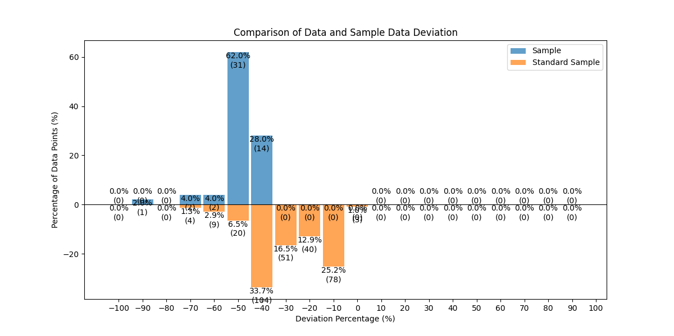
新地推 | 信通院全球网测 | 荣耀 30 5G 全网通版 | 样本数量 | 3
 |  |  | 上行参考值 | 119.98
 |  |  | 上行平均值 | 84.403333333
 |  |  | 上行标准差 | 20.562707344
 |  |  | 上行波动范围 | 39.42
 |  |  | 上行相对参考值偏差分布图 | 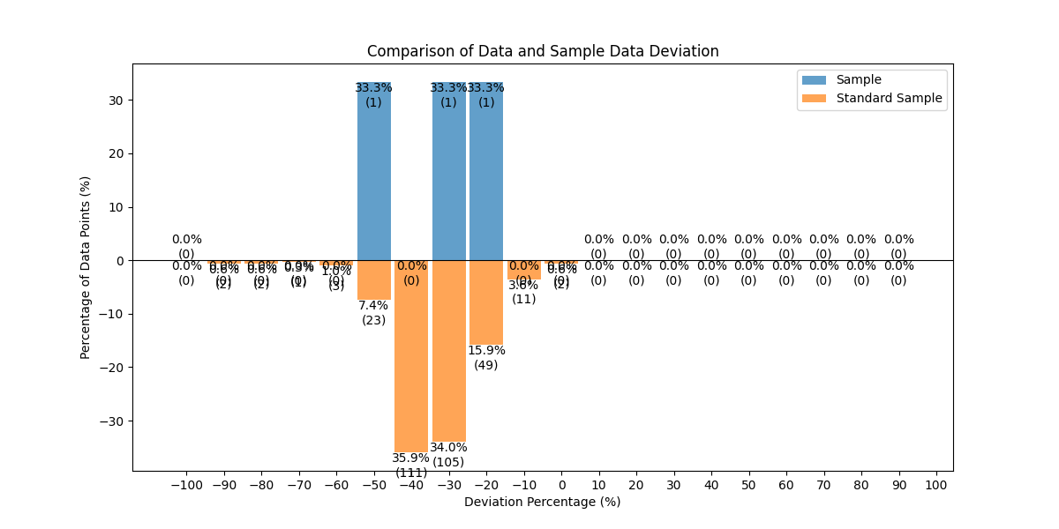
 |  |  | 下行参考值 | 287.09
 |  |  | 下行平均值 | 112.02666667
 |  |  | 下行标准差 | 15.548496176
 |  |  | 下行波动范围 | 27.36
 |  |  | 下行相对参考值偏差分布图 | 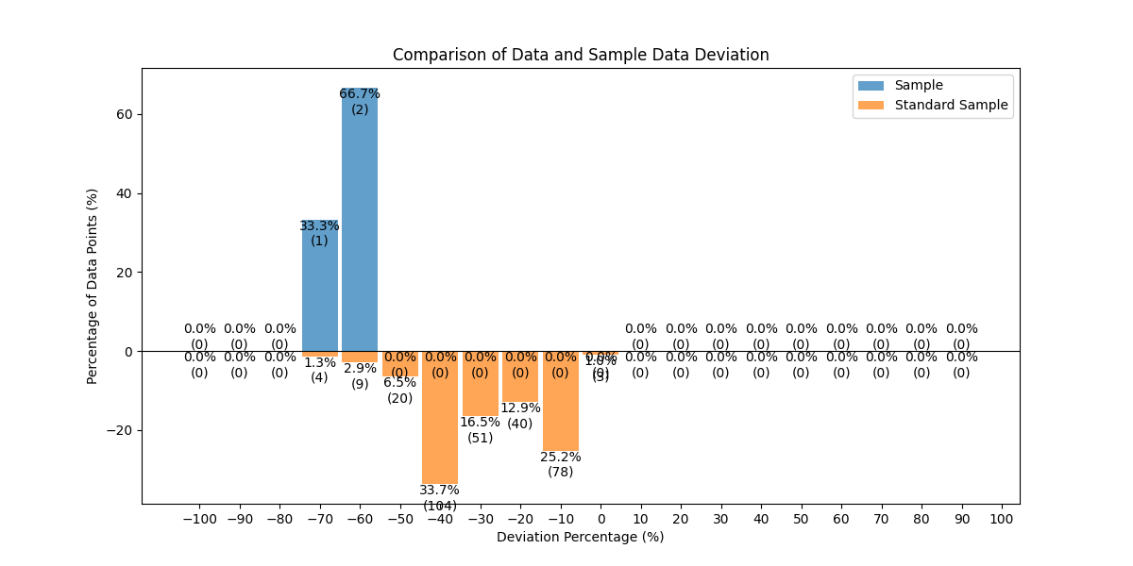
新地推 | 信通院全球网测 | HUAWEI P60 | 样本数量 | 155
 |  |  | 上行参考值 | 119.98
 |  |  | 上行平均值 | 91.452516129
 |  |  | 上行标准差 | 13.438018348
 |  |  | 上行波动范围 | 103.82
 |  |  | 上行相对参考值偏差分布图 | 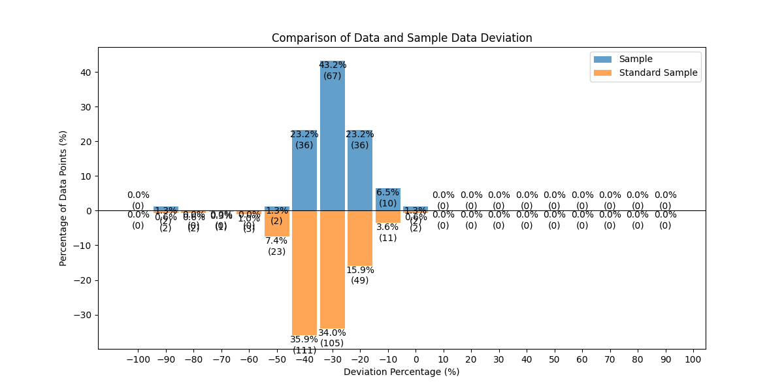
 |  |  | 下行参考值 | 287.09
 |  |  | 下行平均值 | 251.59051613
 |  |  | 下行标准差 | 32.297773471
 |  |  | 下行波动范围 | 135.76
 |  |  | 下行相对参考值偏差分布图 | 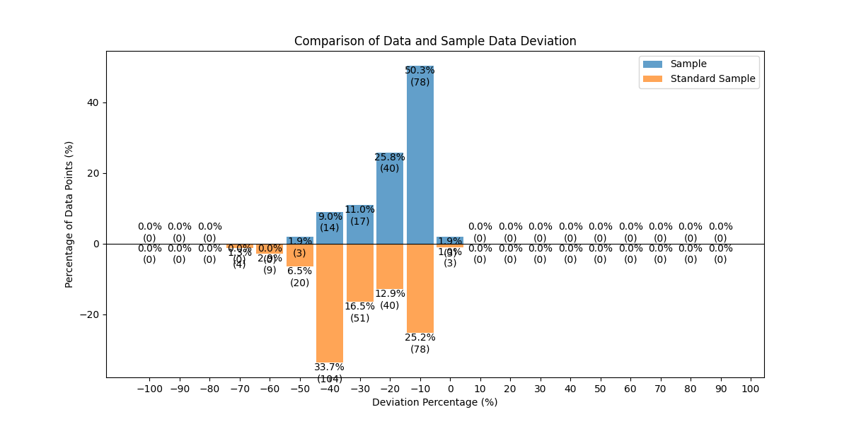
新地推 | 信通院全球网测 | HUAWEI Mate 60 Pro | 样本数量 | 73
 |  |  | 上行参考值 | 119.98
 |  |  | 上行平均值 | 73.655753425
 |  |  | 上行标准差 | 11.399077804
 |  |  | 上行波动范围 | 65.3
 |  |  | 上行相对参考值偏差分布图 | 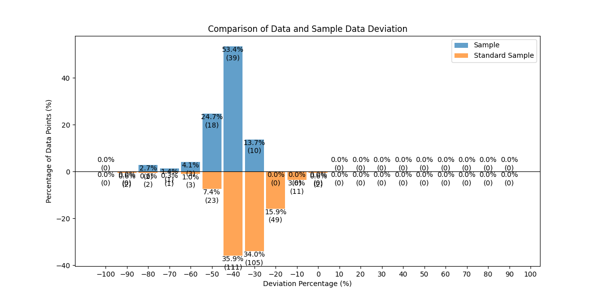
 |  |  | 下行参考值 | 287.09
 |  |  | 下行平均值 | 176.48342466
 |  |  | 下行标准差 | 25.218239939
 |  |  | 下行波动范围 | 114.71
 |  |  | 下行相对参考值偏差分布图 | 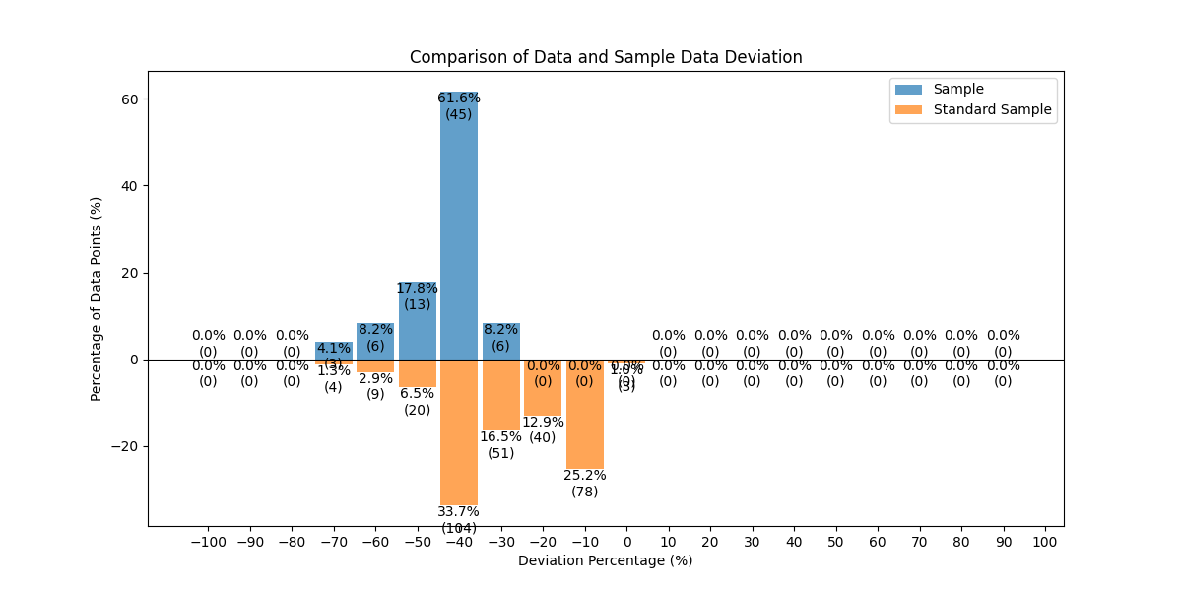
新地推 | 信通院全球网测 | Xiaomi 13 国行版 | 样本数量 | 78
 |  |  | 上行参考值 | 119.98
 |  |  | 上行平均值 | 85.783333333
 |  |  | 上行标准差 | 8.8413216187
 |  |  | 上行波动范围 | 40.24
 |  |  | 上行相对参考值偏差分布图 | 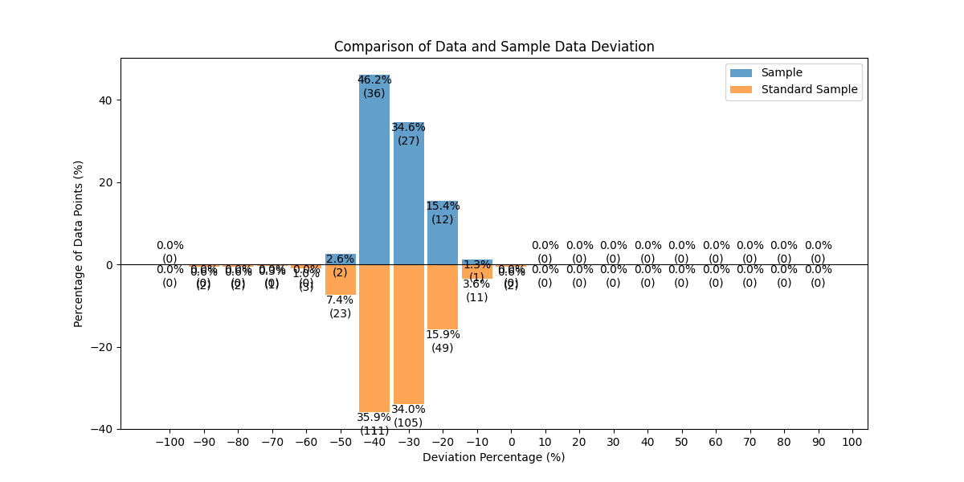
 |  |  | 下行参考值 | 287.09
 |  |  | 下行平均值 | 194.82230769
 |  |  | 下行标准差 | 12.763381867
 |  |  | 下行波动范围 | 70.74
 |  |  | 下行相对参考值偏差分布图 | 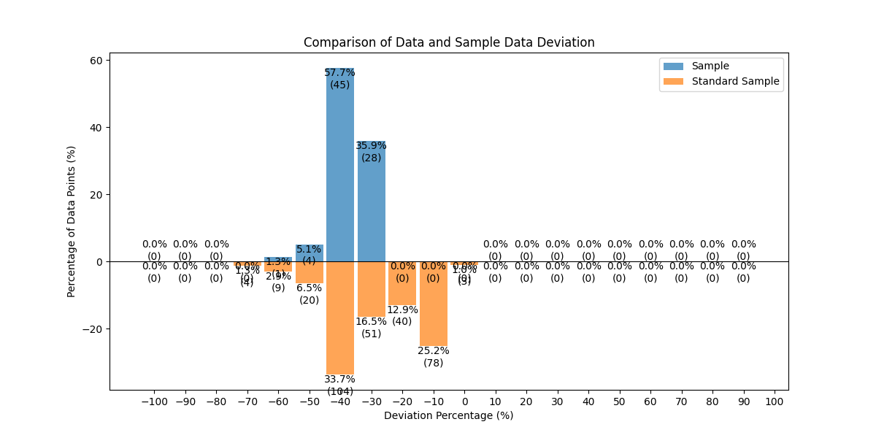
新地推 | 花瓣测速 | 荣耀 30 5G 全网通版 | 样本数量 | 8
 |  |  | 上行参考值 | 119.98
 |  |  | 上行平均值 | 108.80625
 |  |  | 上行标准差 | 10.5064238
 |  |  | 上行波动范围 | 37.83
 |  |  | 上行相对参考值偏差分布图 | 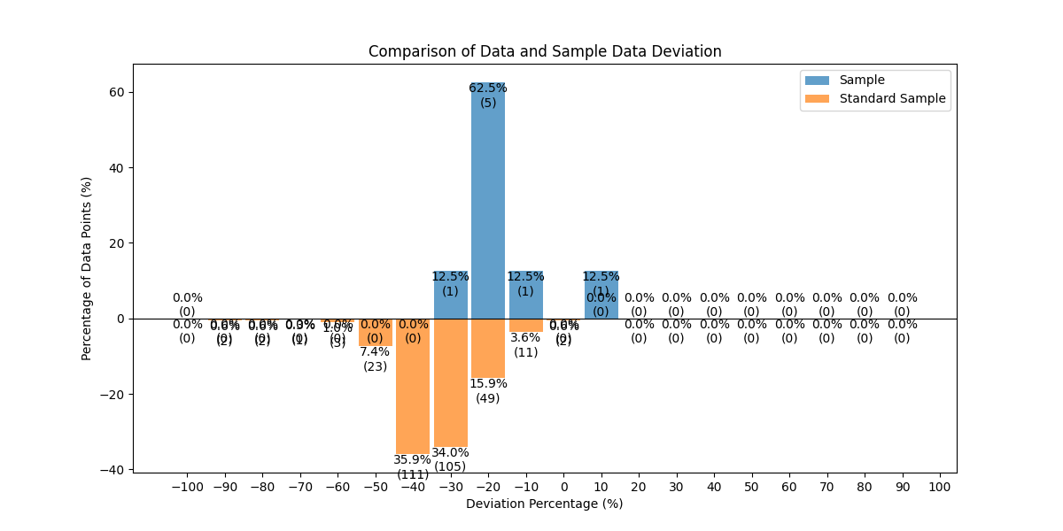
 |  |  | 下行参考值 | 287.09
 |  |  | 下行平均值 | 163.3
 |  |  | 下行标准差 | 35.695108508
 |  |  | 下行波动范围 | 102.49
 |  |  | 下行相对参考值偏差分布图 | 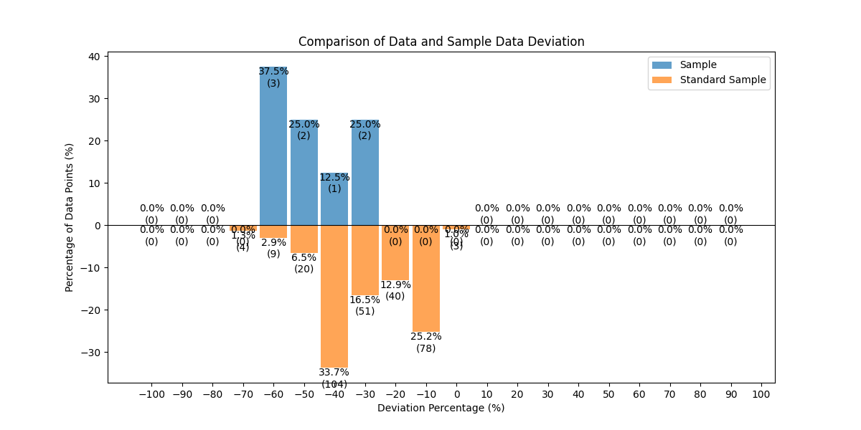
@@@INTL-dev | 信通院全球网测 | HUAWEI Mate 60 Pro | 样本数量 | 3
 |  |  | 上行参考值 | 71.89
 |  |  | 上行平均值 | 60.21
 |  |  | 上行标准差 | 10.312948172
 |  |  | 上行波动范围 | 19.53
 |  |  | 上行相对参考值偏差分布图 | 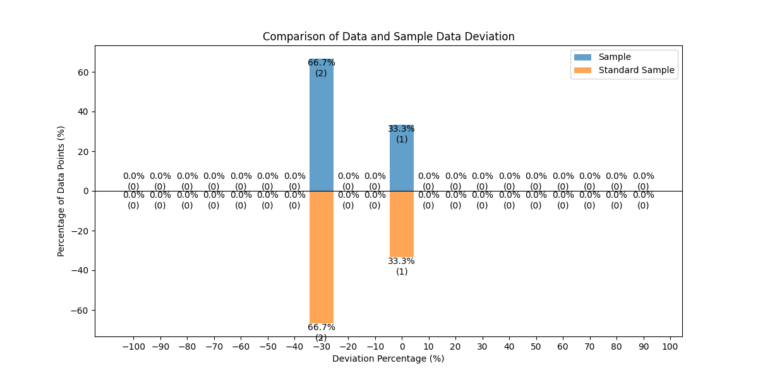
 |  |  | 下行参考值 | 156.26
 |  |  | 下行平均值 | 159.17
 |  |  | 下行标准差 | 130.98924498
 |  |  | 下行波动范围 | 261.93
 |  |  | 下行相对参考值偏差分布图 | 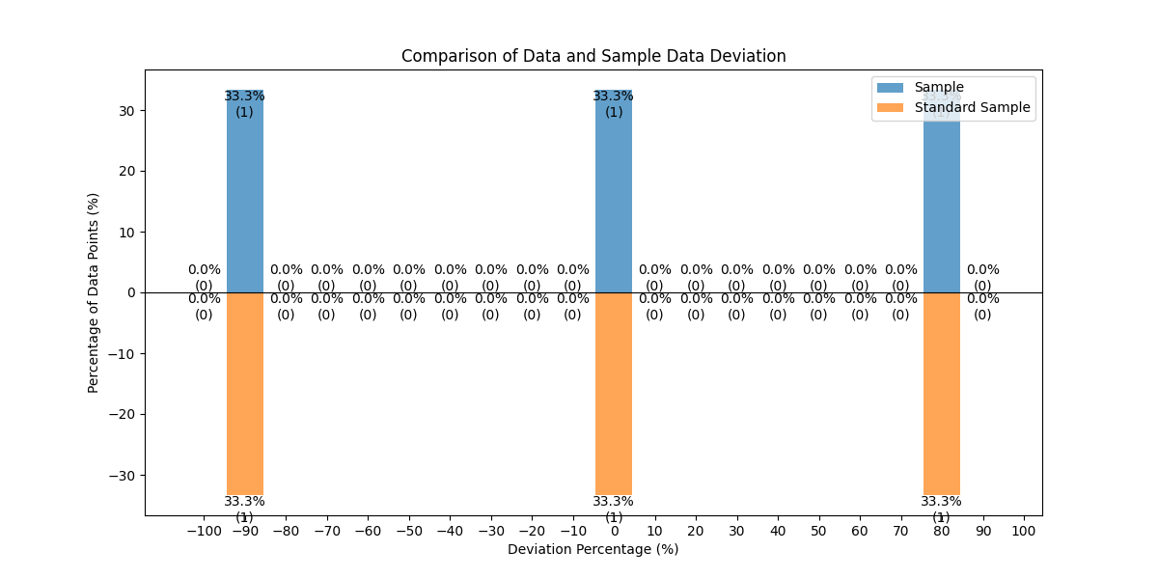
Xiaomi_G20106_5G | 信通院全球网测 | HUAWEI P60 | 样本数量 | 85
 |  |  | 上行参考值 | 53.42
 |  |  | 上行平均值 | 41.408352941
 |  |  | 上行标准差 | 6.143058771
 |  |  | 上行波动范围 | 28.68
 |  |  | 上行相对参考值偏差分布图 | 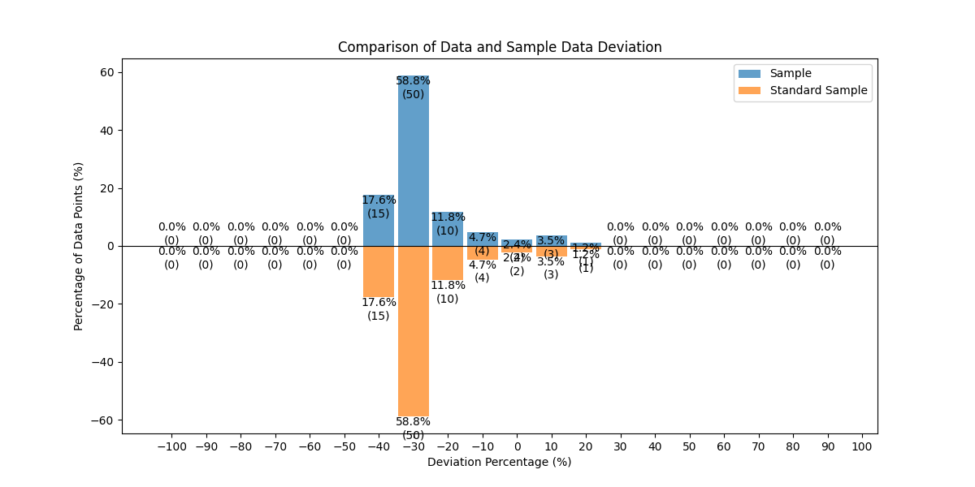
 |  |  | 下行参考值 | 466.33
 |  |  | 下行平均值 | 435.13494118
 |  |  | 下行标准差 | 22.086947321
 |  |  | 下行波动范围 | 188.1
 |  |  | 下行相对参考值偏差分布图 | 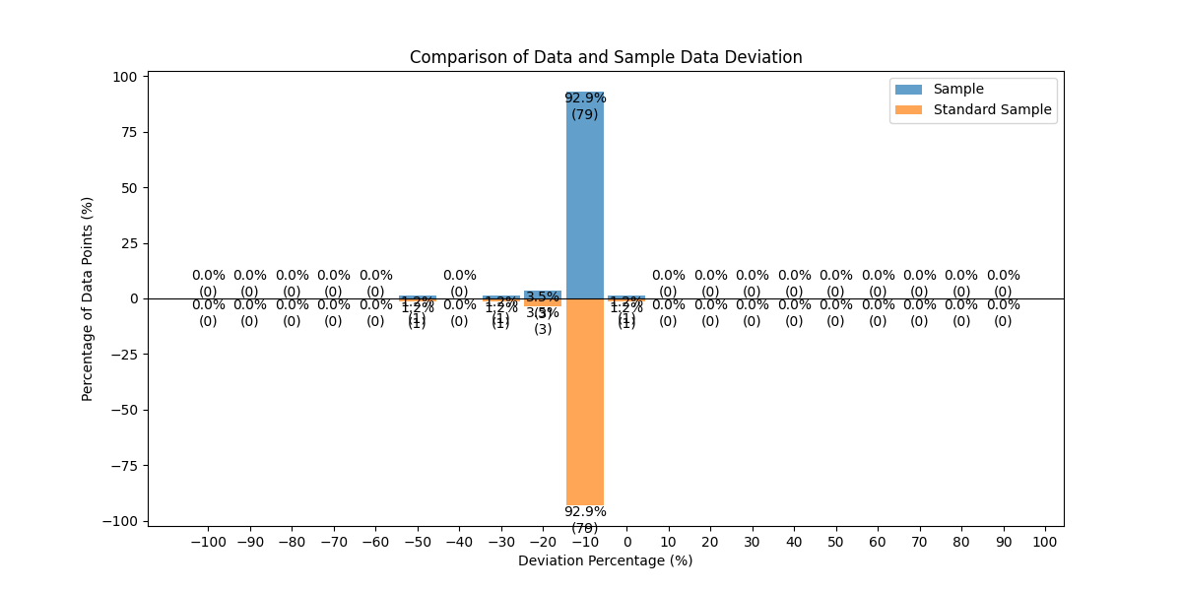
Xiaomi_G20106_5G | enet-8.1.6 | HUAWEI P60 | 样本数量 | 150
 |  |  | 上行参考值 | 53.42
 |  |  | 上行平均值 | 54.605466667
 |  |  | 上行标准差 | 1.7330891792
 |  |  | 上行波动范围 | 8.39
 |  |  | 上行相对参考值偏差分布图 | 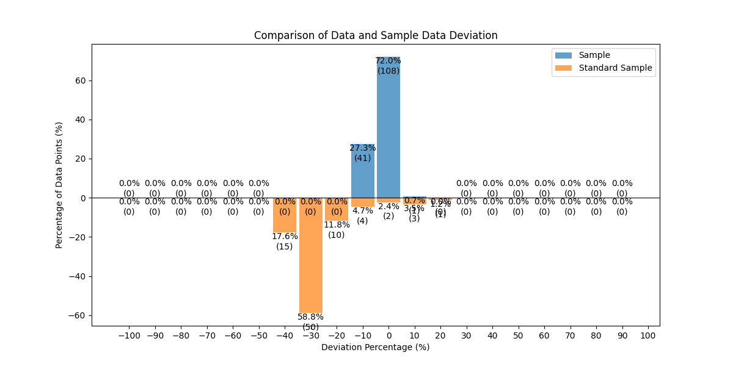
 |  |  | 下行参考值 | 466.33
 |  |  | 下行平均值 | 420.43646667
 |  |  | 下行标准差 | 11.476128018
 |  |  | 下行波动范围 | 135.32
 |  |  | 下行相对参考值偏差分布图 | 